Feuil1
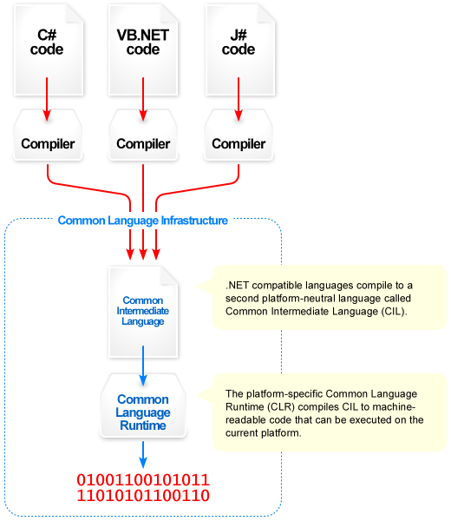
Français | Anglais | Définition

environnement informatique | IT environment | pour une application, l'ensemble des matériels et des logiciels système, dont le système d'exploitation, sur lesquels sont exécutés les programmes de l'application.
Les systèmes d'exploitation |  | Ce sont des logiciels systèmes. Ce sont les logiciels de base qui permettent l'utilisation du matériel informatique en faisant l'interface entre l'utilisateur et la machine.Windows MacOS et Linux
environnement de développement intégré EDI | IDE integrated development environment | Un IDE se compose généralement d'un éditeur de code, d'un compilateur, d'un débogueur et d'un générateur d'interface graphique. Certains permettent également le travail à plusieurs dans le cadre de projets d’envergure et, dans ce cadre, la gestion des différentes versions d’un code.Dans l’écosystème Microsoft (.NET, C#, VB.Net, C++/CX), l’IDE attitré est Visual Studio
Kit de développement pour application | SDK Software Development Kit | Un kit de développement logiciel, aussi appelé trousse de développement logiciel, est un ensemble d'outils logiciels destinés aux développeurs, facilitant le développement d'un logiciel sur une plateforme donnée (par exemple, iOS, Android, BlackBerry 10, Symbian, Bada, Linux, OS X, Microsoft Windows).
 |  | Un kit de développement logiciel comporte au moins : un traducteur (compilateur, interpréteur, etc.) qui traduit le fichier source en langage de programmation vers un fichier destination en langage machine un éditeur de liens (lieur) qui lie ensemble les différents modules et les bibliothèques de routines en un seul fichier exécutable (programme); des bibliothèques contenant des routines déjà prêtes à l'utilisation.
compilateur |  | Le compilateur (en anglais : compiler) est le programme qui traduit les fichiers source (unités de compilation) en fichiers objet (unités compilées). Un fichier objet est un fichier qui contient, entre autres, l'équivalent en langage machine de ce qui était contenu dans le fichier source original. Le compilateur ne produit pas de fichier exécutable, cette tâche étant confiée à l'éditeur de liens.
langage haut niveau |  | Un langage haut niveau est un langage compréhensible par nous, les humains. Il contient des mots et des phrases de la langue anglaise (ou autre).
code machine |  | programmes écrits en binaire 0 et 1
But compilateur interpeteur |  | convertit un programme écrit en langage évolué en un code machine compris par l’ordinateur.

interpréteur |  | Un interpréteur exécute directement des instructions écrites dans un langage de programmation ou de script sans les convertir en un code objet ou un code machine.
édituers de liens
routines |  | une portion de code indépendant du reste du programme, et qui peut être réutilisé la procédure Une routine qui ne retourne aucune valeur, réalise une opération (tâche) bien déterminée et dont l'emploi joue le rôle d'une instruction ad-hoc. la fonction Une routine qui retourne une et une seule valeur, conformément à la définition mathématique de fonction. Méthode Une routine qui est membre d'une classe (en programmation orientée objet)
bibliotheque
code objet |  | le code objet est le produit d'un compilateur1. Plus généralement, le code de l'objet est une suite d'instructions dans un langage informatique2, généralement en langage machine (c'est-à-dire en binaire) ou d'un langage intermédiaire
plateforme informatique | IT Platform
environnement d'execution | runtime | Un environnement d'exécution ou runtime est un logiciel responsable de l'exécution des programmes informatiques écrits dans un langage de programmation donnéUn runtime peut être vu comme une machine virtuelle : de la même manière qu'un code natif est exécuté par le processeur, un code objet est exécuté par le runtime. Le runtime sert alors à exécuter du code objet en mettant le code natif ad hoc à disposition du processeur pour exécution1.
CLR |  | Common Language Runtime (CLR) est le nom choisi par Microsoft pour le composant de machine virtuelle du framework .NET. Il s'agit de l'implémentation par Microsoft du standard Common Language Infrastructure (CLI) qui définit l'environnement d'exécution des codes de programmes. Le CLR fait tourner une sorte de bytecode nommé Common Intermediate Language (CIL). Le compilateur à la volée transforme le code CIL en code natif spécifique au système d'exploitation. Le CLR fonctionne sur des systèmes d'exploitation Microsoft Windows.
bytecode ou langage intermédiaire |  | est un code intermédiaire entre les instructions machines et le code source, qui n'est pas directement exécutable. Le bytecode (également appelé code portable ou p-code) peut être créé à la volée et résider en mémoire (compilation à la volée, JIT en anglais) ou bien résider dans un fichier, généralement binaire qui représente le programme, tout comme un fichier de code objet produit par un compilateur.
script
Compilation a la volee ou compilation just a temps | JIT just in time | La compilation JIT est une combinaison des deux approches traditionnelles de la traduction en code machine - la compilation à l'avance (AOT) et l' interprétation - et combine certains avantages et inconvénients des deux. Compilation juste à temps - https://fr.qaz.wiki/wiki/Just-in-time_compilation
machine virtuelle |  | Une machine virtuelle (ou Virtual Machine en anglais, ce qui donne le très courant VM) désigne, comme son nom le laisse penser, un ordinateur émulé par un autre ordinateur.

Editeur de lien

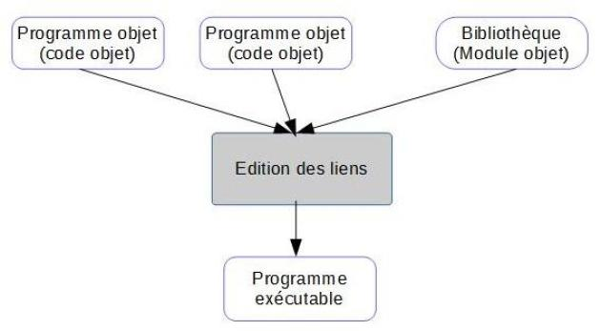

 |  | L'édition des liens Le fichier objet résultant de l'étape précédente ne peut pas être exécuté. C'est une traduction des instructions du programme, mais ces instructions reposent en partie sur des fonctionnalités offertes par le système accessible ou l'environnement de programmation. C'est le cas des fonctions de lecture écriture comme scanf, printf, etc. Si la compilation traduit le fait d'utiliser ces fonctions et réalise la communication avec celles-ci, il ne décrit ni comment elles sont réalisées, ni la position effective du code réalisant la fonctionnalité. Ces descriptions se trouvent dans des bibliothèques : La bibliothèque système pour les fonctionnalités de bases fournies par celui-ci, Des bibliothèques thématiques comme la bibliothèque mathématique pour des fonctions trigonométriques par exemple. L'édition des liens consiste à relier les codes de chaque fonction de bibliothèque utilisée avec le programme. Enfin, les mécanismes d'activation du programme et de prise en compte de sa terminaison sont agrégés au code. Le résultat de l'édition des liens est un programme exécutable, dont l'exécution est possible dans l'environnement système défini.

La Common Language Infrastructure (CLI) | CLI

